Alytus
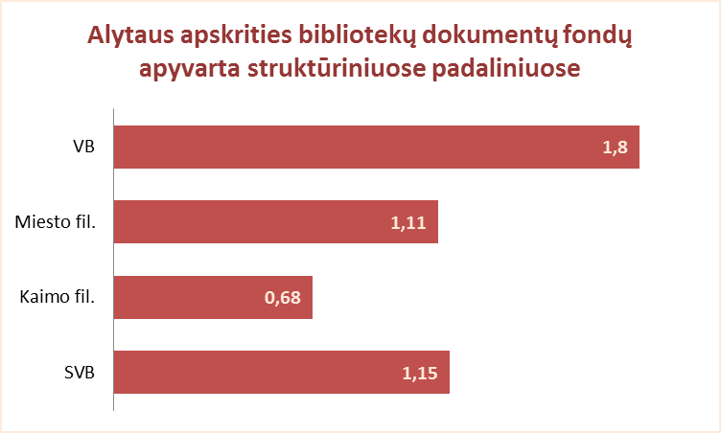
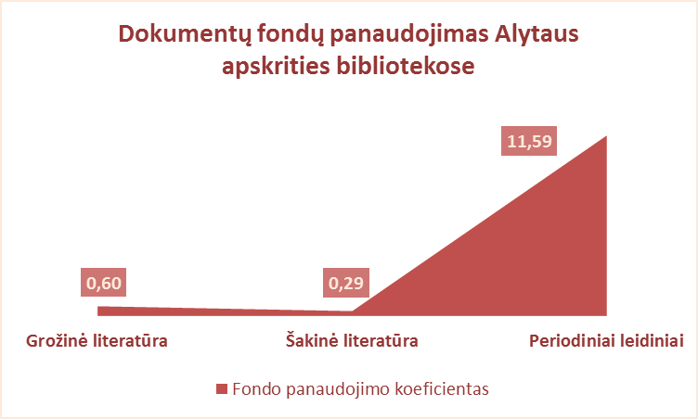
2.11. ALYTAUS APSKRITIES SAVIVALDYBIŲ VIEŠŲJŲ BIBLIOTEKŲ DOKUMENTŲ FONDŲ NAUDOJIMAS 2012 M.

Eil. Nr. | Savivaldybių | Fondo apyvarta |  |  |  | Fondo panaudojimo koeficientas SVB
 | viešosios | SVB tinklo | VB | Miesto | Kaimo | Grožinė literatūra* |  |  | Šakinė literatūra* |  |  | Periodiniai leidiniai*
 | bibliotekos | b-kose |  | fil. | fil. | % fonde | Išduoties% | Koefic. | % fonde | Išduoties% | Koefic. | % fonde | Išduoties% | Koefic.
1 | Alytaus m. | 1.86 | 2.32 | 1.31 | x | 63.5 | 39.7 | 0.62 | 35.8 | 12.4 | 0.35 | 0.7 | 47.9 | 68.19
2 | Alytaus r. | 1.30 | 2.90 | 1.03 | 0.61 | 61.0 | 34.5 | 0.57 | 39.0 | 9.4 | 0.24 | n.d. | 56.1 | n.d.
3 | Druskininkai | 0.80 | 0.62 | 0.75 | 1.62 | 49.1 | 39.6 | 0.81 | 33.8 | 7.6 | 0.22 | 17.1 | 52.8 | 3.08
4 | Lazdijai | 0.61 | 0.83 | 0.99 | 0.51 | 70.4 | n.d. | x | 23.8 | n.d. | n.d. | 5.8 | n.d. | n.d.
5 | Varėna | 1.37 | 2.24 | x | 0.89 | 60.0 | 37.3 | 0.62 | 35.5 | 9.0 | 0.25 | 4.5 | 53.7 | 11.80
 | Iš viso: | 1.15 | 1.80 | 1.11 | 0.68 | 61.7 | 36.9 | 0.60 | 33.7 | 9.8 | 0.29 | 4.6 | 53.3 | 11.59

*Grožinės, šakinės literatūros ir periodinių leidinių procentas fonde bei išduoties proc. skaičiuojamas nuo dokumentų fondo.

Vilnius
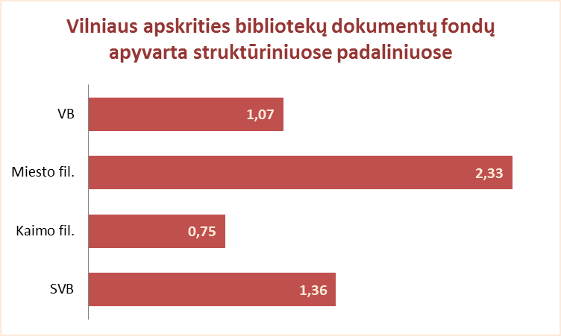
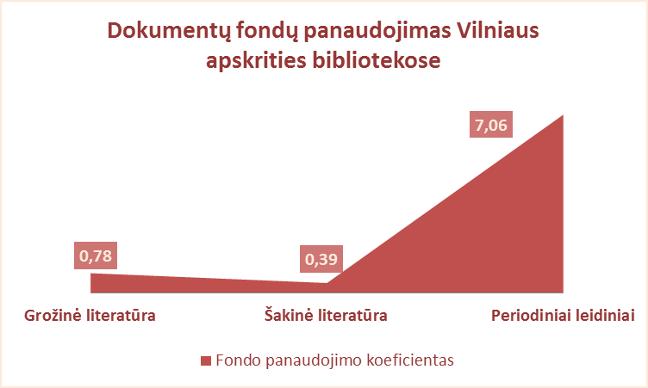
2.11. VILNIAUS APSKRITIES SAVIVALDYBIŲ VIEŠŲJŲ BIBLIOTEKŲ DOKUMENTŲ FONDŲ NAUDOJIMAS 2012 M.

Eil. Nr. | Savivaldybių | Fondo apyvarta |  |  |  | Fondo panaudojimo koeficientas SVB
 | viešosios | SVB tinklo | VB | Miesto | Kaimo | Grožinė literatūra* |  |  | Šakinė literatūra* |  |  | Periodiniai leidiniai*
 | bibliotekos | b-kose |  | fil. | fil. | % fonde | Išduoties% | Koefic. | % fonde | Išduoties% | Koefic. | % fonde | Išduoties% | Koefic.
1 | Elektrėnai | 1.13 | 1.33 | 1.26 | 0.95 | 58.6 | 47.2 | 0.81 | 31.4 | 12.5 | 0.40 | 10.1 | 40.3 | 4.00
2 | Šalčininkai | 0.86 | 1.15 | 1.06 | 0.71 | 70.8 | 59.0 | 0.83 | 25.2 | 9.5 | 0.38 | 4.0 | 31.5 | 7.98
3 | Širvintos | 0.98 | 0.91 | x | 1.02 | 59.6 | 42.2 | 0.71 | 31.3 | 9.4 | 0.30 | 9.1 | 48.3 | 5.30
4 | Švenčionys | 1.13 | 0.98 | 1.67 | 0.84 | 62.9 | 39.5 | 0.63 | 26.0 | 6.8 | 0.26 | 11.0 | 53.7 | 4.86
5 | Trakai | 1.26 | 1.25 | 1.88 | 0.87 | 61.0 | n.d. | n.d. | 29.0 | n.d. | n.d. | 10.0 | n.d. | n.d.
6 | Ukmergė | 1.15 | 1.93 | x | 0.79 | 60.4 | 51.4 | 0.85 | 34.6 | 19.7 | 0.57 | 5.0 | 28.9 | 5.83
7 | Vilniaus raj. | 0.57 | 0.56 | 1.13 | 0.51 | 71.5 | 69.1 | 0.97 | 26.8 | 7.3 | 0.27 | 1.8 | 23.6 | 13.39
Iš viso: |  | 0.98 | 1.24 | 1.50 | 0.75 | 64.6 | 51.4 | 0.79 | 28.7 | 11.2 | 0.39 | 6.6 | 37.4 | 5.64
8 | Vilniaus m. | 2.41 | 0** | 2.70 | x | 66.3 | 49.9 | 0.75 | 37.4 | 12.2 | 0.33 | 1.6 | 37.9 | 23.82
Iš viso: |  | 1.36 | 1.07 | 2.33 | 0.75 | 65.1 | 50.6 | 0.78 | 31.0 | 11.8 | 0.38 | 5.3 | 37.6 | 7.06

*Grožinės, šakinės literatūros ir periodinių leidinių procentas fonde bei išduoties proc. skaičiuojamas nuo viso dokumentų fondo.
**Vilniaus m. CB viešoji biblioteka nuo 2007 m. neaptarnauja vartotojų dėl rekonstrukcijos.

